corr
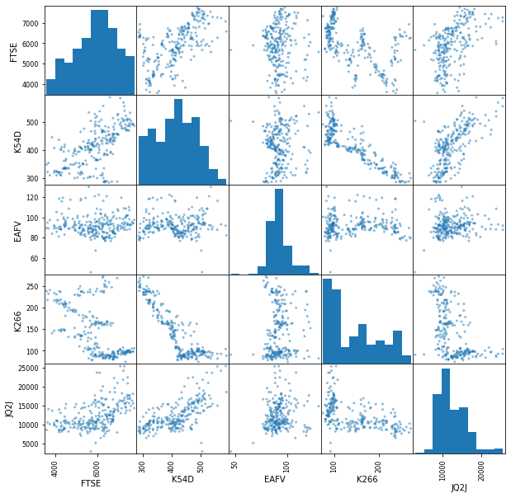
 | FTSE | K54D | EAFV | K226 | JQ2J
FTSE | 1 | 0.576 | 0.5046 | -0.109 | 0.568
k54D | 0.576 | 1 | 0.2849 | 0.015 | 0.6
EAFV | 0.5046 | 0.2849 | 1 | 0.081 | 0.2922
K226 | -0.109 | 0.015 | 0.081 | 1 | -0.027
JQ2J | 0.568 | 0.6 | 0.2922 | -0.027 | 1

